关系图
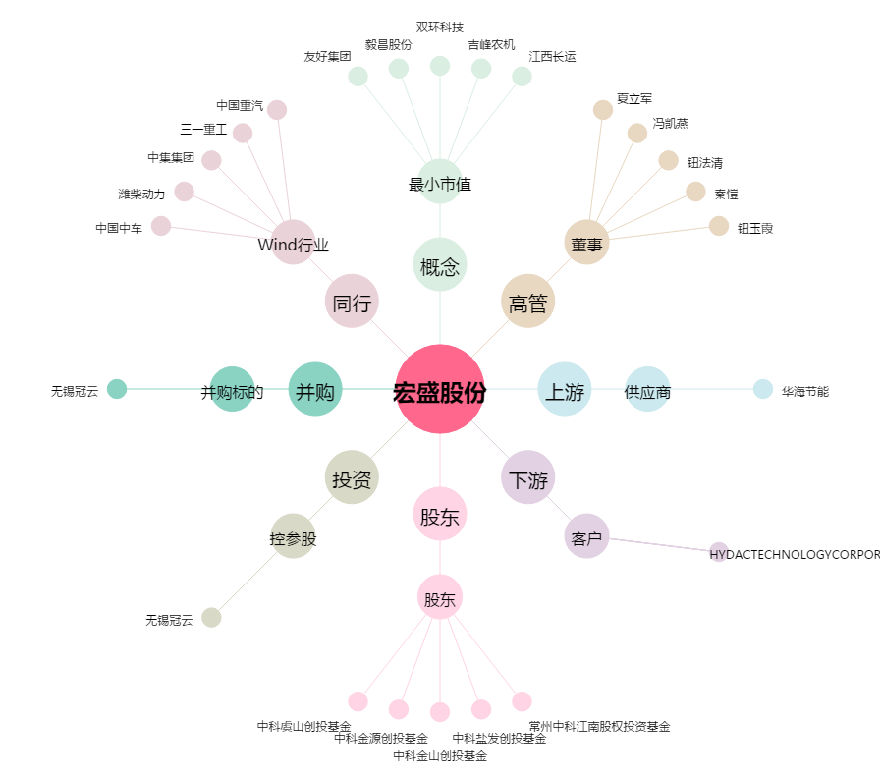
宏盛股份[603090.SH] - 关系概览图

